Лист 1
Прайс-лист
МИР ПРЯЖИ

В валюте: руб. (курс 1).
Цены указаны на 07.08.2020

№ | Номенклатура/ Характеристика номенклатуры | Описание | Изображение | Артикул | Цена | Ед. | Остаток | Ссылка на сайт
 | Ножницы "Hobby&Pro" 590000, кухонные многофункциональные, 21.3см/8.3' | Ножницы "Hobby&Pro" 590000, кухонные многофункциональные, 21.3см/8.3' | 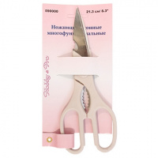 | 7706837 | 91.69 |  |  | Изображение
 | Ножницы "Hobby&Pro" 590000, кухонные многофункциональные, 21.3см/8.3' |  |  |  | 91.69 | шт | 7 | Изображение
 | Ножницы "Hobby&Pro" 590010 вышивальные 10 см/4" | Ножницы "Hobby&Pro" 590010 вышивальные 10 см/4" | 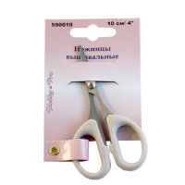 | 7705114 | 56.16 |  |  | Изображение
 | Ножницы "Hobby&Pro" 590010 вышивальные 10 см/4" |  |  |  | 56.16 | шт | 60 | Изображение
 | Ножницы "Hobby&Pro" 590016, для дома и офиса. Для левшей 21.5 см/8 ½' | Ножницы "Hobby&Pro" 590016, для дома и офиса. Для левшей 21.5 см/8 ½' | 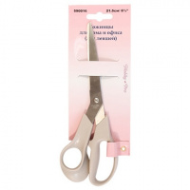 | 7706626 | 86.14 |  |  | Изображение
 | Ножницы "Hobby&Pro" 590016, для дома и офиса. Для левшей 21.5 см/8 ½' |  |  |  | 86.14 | шт | 72 | Изображение
 | Ножницы "Hobby&Pro" 590017, для дома и офиса, 17 см | Ножницы "Hobby&Pro" 590017, для дома и офиса, 17 см | 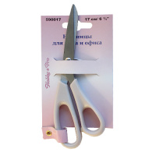 | 7705117 | 74.03 |  |  | Изображение
 | Ножницы "Hobby&Pro" 590017, для дома и офиса, 17 см |  |  |  | 74.03 | шт | 14 | Изображение
 | Ножницы "Hobby&Pro" 590023, портновские профессиональные 30,5см/12' | Ножницы "Hobby&Pro" 590023, портновские профессиональные 30,5см/12' |  | 7718239 | 627.97 |  |  | Изображение
 | Ножницы "Hobby&Pro" 590023, портновские профессиональные 30,5см/12' |  |  |  | 627.97 | шт | 58 | Изображение
 | Ножницы "Hobby&Pro" 590124, портновские 'зиг-заг' 24 см/9 ½' | Ножницы "Hobby&Pro" 590124, портновские 'зиг-заг' 24 см/9 ½' | 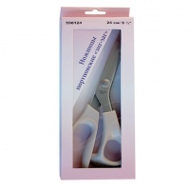 | 7705109 | 775.92 |  |  | Изображение
 | Ножницы "Hobby&Pro" 590124, портновские 'зиг-заг' 24 см/9 ½' |  |  |  | 775.92 | шт | 6 | Изображение
 | Ножницы "Hobby&Pro" 590137 детские«Гитара»13.5 см | Ножницы "Hobby&Pro" 590137 детские«Гитара»13.5 см | 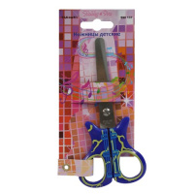 | 7713408 | 54.58 |  |  | Изображение
 | Ножницы "Hobby&Pro" 590137 детские«Гитара»13.5 см |  |  |  | 54.58 | шт | 2 | Изображение
 | Ножницы "Hobby&Pro" 590301 парикмахерские с усилителем, 15,7 см/6,1', | Ножницы "Hobby&Pro" 590301 парикмахерские с усилителем, 15,7 см/6,1', | 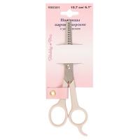 | 7706834 | 115.13 |  |  | Изображение
 | Ножницы "Hobby&Pro" 590301 парикмахерские с усилителем, 15,7 см/6,1', |  |  |  | 115.13 | шт | 22 | Изображение
 | Ножницы детские 13.5 см/5 ¼' Hobby&Pro590136 тигрик | Ножницы детские 13.5 см/5 ¼' Hobby&Pro590136 тигрик | 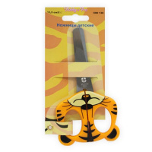 | 7713407 | 56.30 |  |  | Изображение
 | Ножницы детские 13.5 см/5 ¼' Hobby&Pro590136 тигрик |  |  |  | 56.30 | шт | 168 | Изображение
 | Ножницы детские 590135 Hobby&Pro, 13.5 см | Ножницы детские 590135 Hobby&Pro, 13.5 см | 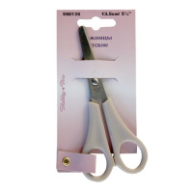 | 7705113 | 34.36 |  |  | Изображение
 | Ножницы детские 590135 Hobby&Pro, 13.5 см |  |  |  | 34.36 | шт | 22 | Изображение
 | Ножницы для дома и офиса 18.5 см/7 ½" Hobby&Pro 590185 | Ножницы для дома и офиса 18.5 см/7 ½" Hobby&Pro 590185 | 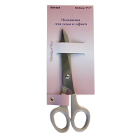 | 7705118 | 79.75 |  |  | Изображение
 | Ножницы для дома и офиса 18.5 см/7 ½" Hobby&Pro 590185 |  |  |  | 79.75 | шт | 49 | Изображение
 | Ножницы для дома и офиса 21.5 см/8 ½" Hobby&Pro 590215 | Ножницы для дома и офиса 21.5 см/8 ½" Hobby&Pro 590215 | 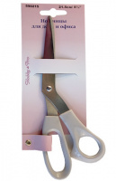 | 7705115 | 79.46 |  |  | Изображение
 | Ножницы для дома и офиса 21.5 см/8 ½" Hobby&Pro 590215 |  |  |  | 79.46 | шт | 42 | Изображение
 | Ножницы для дома и офиса 25.5 см/10" Hobby&Pro 590025 | Ножницы для дома и офиса 25.5 см/10" Hobby&Pro 590025 |  | 7705116 | 114.22 |  |  | Изображение
 | Ножницы для дома и офиса 25.5 см/10" Hobby&Pro 590025 |  |  |  | 114.22 | шт | 47 | Изображение
 | Ножницы для дома и офиса 590401 "Hobby&Pro" 19 см, Anti-slip | Ножницы для дома и офиса 590401 "Hobby&Pro" 19 см, Anti-slip | 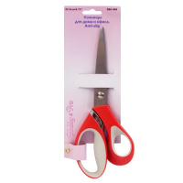 | 7713410 | 122.59 |  |  | Изображение
 | Ножницы для дома и офиса 590401 "Hobby&Pro" 19 см, Anti-slip |  |  |  | 122.59 | шт | 15 | Изображение
 | Ножницы маникюрные с безопасными кончиками, 9 см/3.5" Hobby&Pro 590311 | Ножницы маникюрные с безопасными кончиками, 9 см/3.5" Hobby&Pro 590311 |  | 7706836 | 92.00 |  |  | Изображение
 | Ножницы маникюрные с безопасными кончиками, 9 см/3.5" Hobby&Pro 590311 |  |  |  | 92.00 | шт | 24 | Изображение
 | Ножницы портновские 10" 25.5 см/10" Hobby&Pro 590255 | Ножницы портновские 10" 25.5 см/10" Hobby&Pro 590255 | 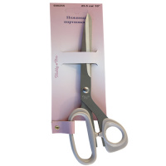 | 7705110 | 171.02 |  |  | Изображение
 | Ножницы портновские 10" 25.5 см/10" Hobby&Pro 590255 |  |  |  | 171.02 | шт | 40 | Изображение
 | Ножницы портновские 16.5 см/6 ½" Hobby&Pro 590165 | Ножницы портновские 16.5 см/6 ½" Hobby&Pro 590165 | 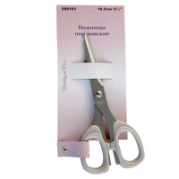 | 7705112 | 92.36 |  |  | Изображение
 | Ножницы портновские 16.5 см/6 ½" Hobby&Pro 590165 |  |  |  | 92.36 | шт | 17 | Изображение
 | Ножницы складные дорожные 10 см/4' Hobby&Pro 590005 | Ножницы складные дорожные 10 см/4' Hobby&Pro 590005 | 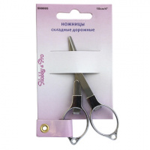 | 7718240 | 114.51 |  |  | Изображение
 | Ножницы складные дорожные 10 см/4' Hobby&Pro 590005 |  |  |  | 114.51 | шт | 8 | Изображение
 | Ножницы универсальные 20 см/8" Hobby&Pro 590020 | Ножницы универсальные 20 см/8" Hobby&Pro 590020 |  | 590020 | 98.29 |  |  | Изображение
 | Ножницы универсальные 20 см/8" Hobby&Pro 590020 |  |  |  | 98.29 | шт | 52 | Изображение
 | Ножницы-кусачки с обратным ходом 10 см/4" Hobby&Pro 590014 | Ножницы-кусачки с обратным ходом 10 см/4" Hobby&Pro 590014 | 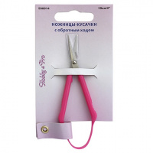 | 7718238 | 97.11 |  |  | Изображение
 | Ножницы-кусачки с обратным ходом 10 см/4" Hobby&Pro 590014 |  |  |  | 97.11 | шт | 39 | Изображение
 | Точилка для ножей и ножниц Hobby&Pro 590910 | Точилка для ножей и ножниц Hobby&Pro 590910 |  | 7718241 | 152.09 |  |  | Изображение
 | Точилка для ножей и ножниц Hobby&Pro 590910 |  |  |  | 152.09 | шт | 1 | Изображение

